省直
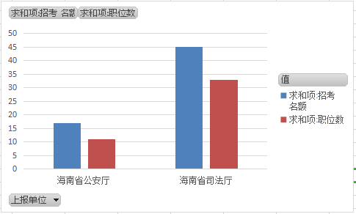
上报单位 | 求和项:招考 名额 | 求和项:职位数
海南省公安厅 | 17 | 11
海南省司法厅 | 45 | 33
总计 | 62 | 44

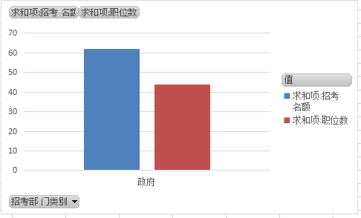
招考部 门类别 | 求和项:招考 名额 | 求和项:职位数
政府 | 62 | 44
总计 | 62 | 44

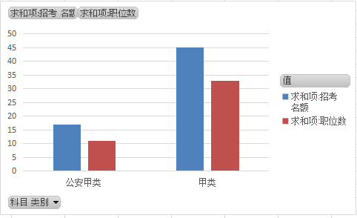
科目 类别 | 求和项:招考 名额 | 求和项:职位数
公安甲类 | 17 | 11
甲类 | 45 | 33
总计 | 62 | 44

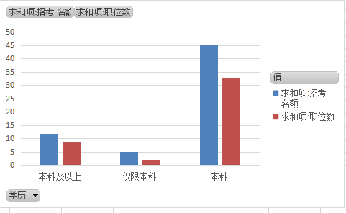
学历 | 求和项:招考 名额 | 求和项:职位数
本科及以上 | 12 | 9
仅限本科 | 5 | 2
本科 | 45 | 33
总计 | 62 | 44

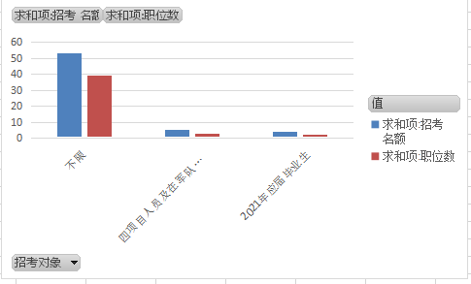
招考对象 | 求和项:招考 名额 | 求和项:职位数
不限 | 53 | 39
四项目人员及在军队服役5年（含）以上的高校毕业生退役士兵 | 5 | 3
2021年应届毕业生 | 4 | 2
总计 | 62 | 44

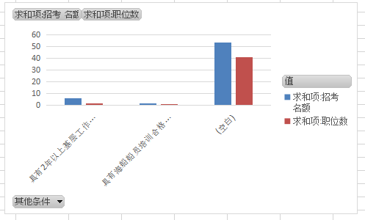
其他条件 | 求和项:招考 名额 | 求和项:职位数
具有2年以上基层工作经历 | 6 | 2
具有海船船员培训合格证书和在有效期内的三副及以上海船船员适任证书 | 2 | 1
(空白) | 54 | 41
总计 | 62 | 44

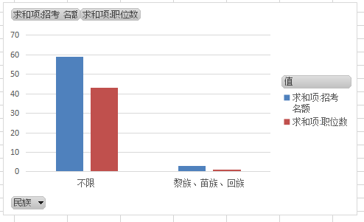
民族 | 求和项:招考 名额 | 求和项:职位数
不限 | 59 | 43
黎族、苗族、回族 | 3 | 1
总计 | 62 | 44

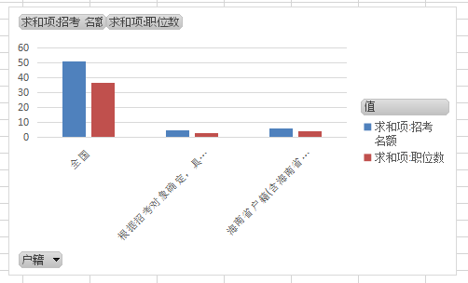
户籍 | 求和项:招考 名额 | 求和项:职位数
全国 | 51 | 37
根据招考对象确定，具体见备注 | 5 | 3
海南省户籍(含海南省生源) | 6 | 4
总计 | 62 | 44

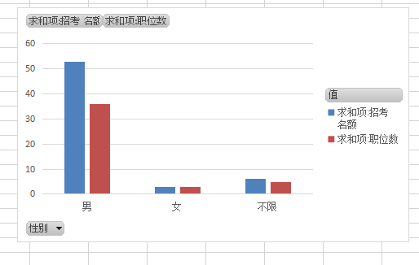
性别 | 求和项:招考 名额 | 求和项:职位数
男 | 53 | 36
女 | 3 | 3
不限 | 6 | 5
总计 | 62 | 44

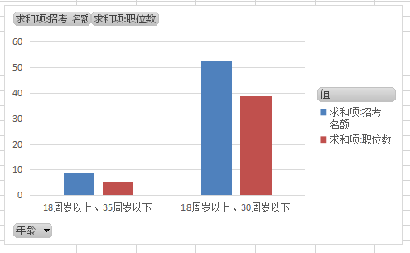
年龄 | 求和项:招考 名额 | 求和项:职位数
18周岁以上、35周岁以下 | 9 | 5
18周岁以上、30周岁以下 | 53 | 39
总计 | 62 | 44

